ZiarnoWYKRESY
Średnie ceny zakupu pszenicy konsumpcyjnej i kukurydzy w przedsiębiorstwach dokonujących zakupu zbóż w układzie tygodniowym

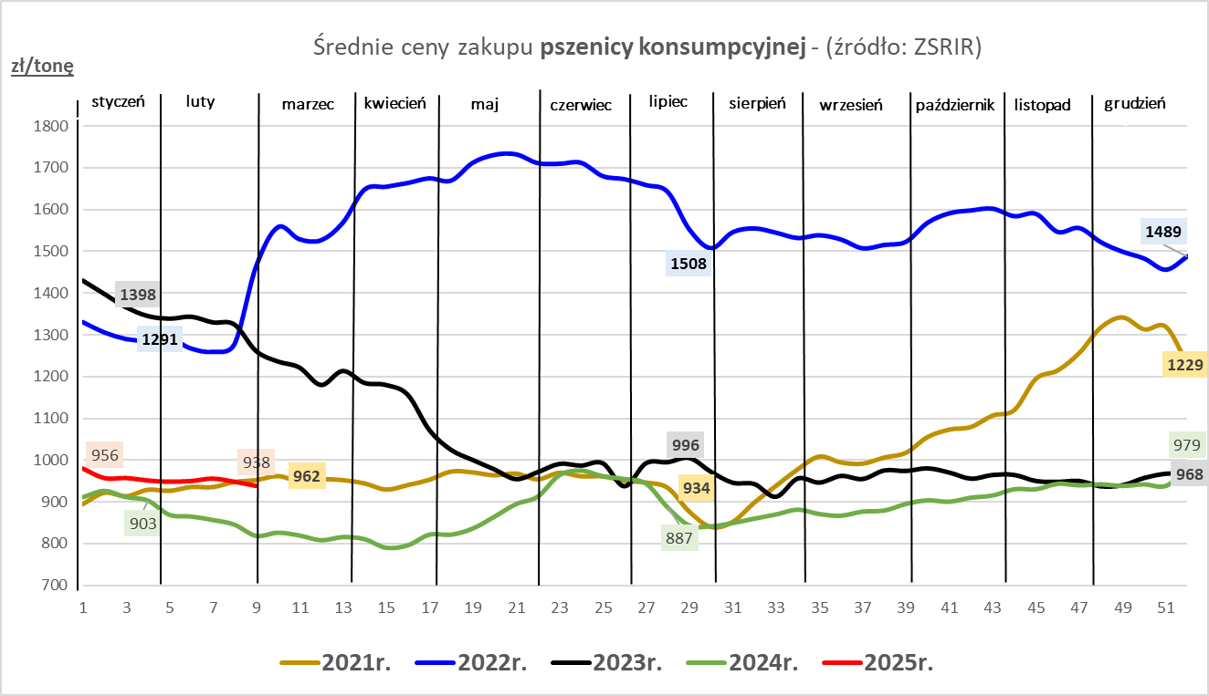
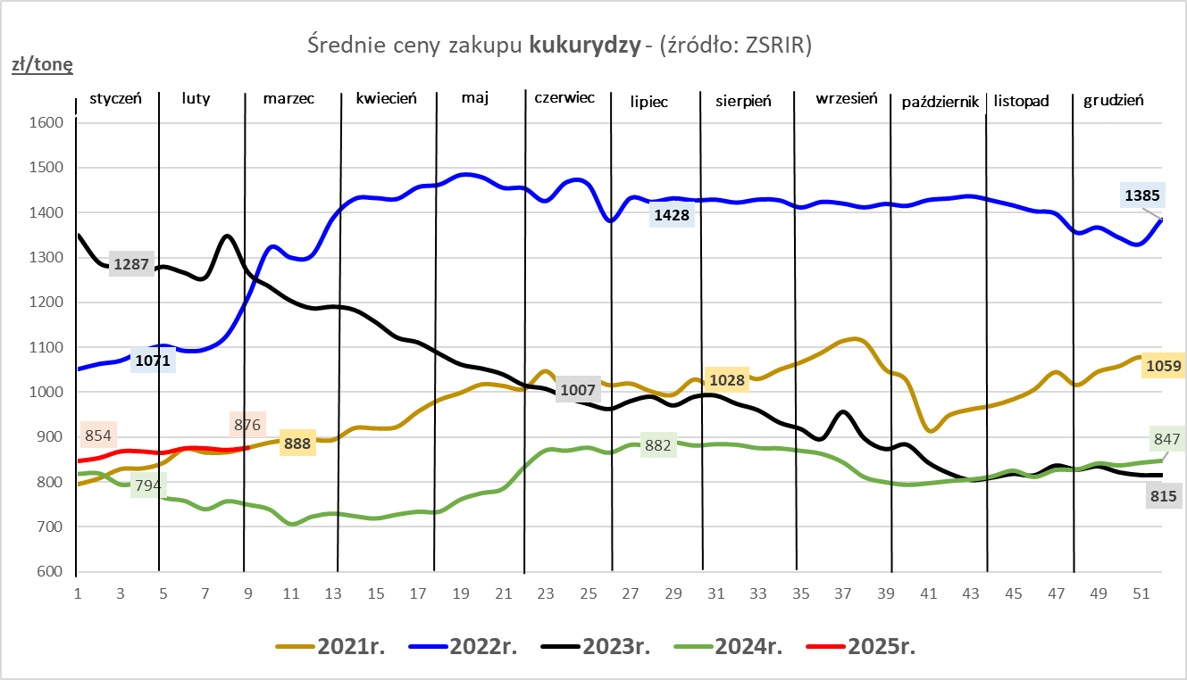

ZiarnoPL_UE_MATIF
Porównanie średnich cen pszenicy konsumpcyjnej i kukurydzy na giełdzie w Paryżu oraz w Polsce i UE
Ceny zbóż w poszczególnych krajach UE dostępne są na stronie | https://agriculture.ec.europa.eu/data-and-analysis/markets/overviews/market-observatories/crops/cereals-statistics_en
W związku z aktualizacją bazy danych KE (nawet do kilku tygodni wstecz) wyliczona średnia cena UE dla poszczególnych zbóż może ulegać zmianie

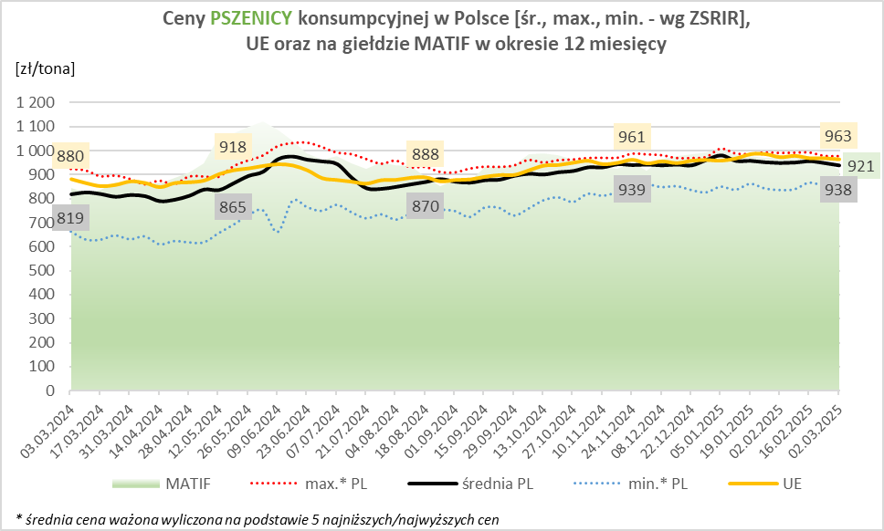
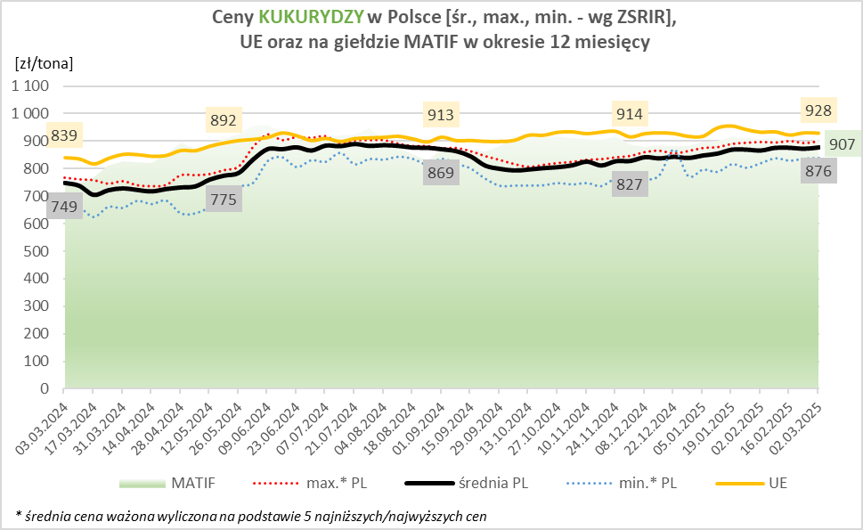

MąkaSPRZED
Średnie ceny sprzedaży mąk w przedsiębiorstwach prowadzących przemiał ziarna zbóż
w okresie: | 24.02 - 02.03.2025r.

 |  | POLSKA |  |  |  |  | MAKROREGION
 |  |  |  |  |  |  | Centralno-Wschodni |  |  | Południowy |  |  | Północno-Zachodni
MĄKA | TYP MĄKI | Cena [zł/tona] |  | Zmiana | Strukt. obrot. [%] |  | Cena [zł/tona] |  | Zmiana | Cena [zł/tona] |  | Zmiana | Cena [zł/tona] |  | Zmiana
 |  | 2025-03-02 | 2025-02-23 | ceny [%] | 2025-03-02 | 2025-02-23 | 2025-03-02 | 2025-02-23 | ceny [%] | 2025-03-02 | 2025-02-23 | ceny [%] | 2025-03-02 | 2025-02-23 | ceny [%]
PSZENNA detaliczna (1kg) wg rodzaju:
tortowa | 450 | 1,744 | 1,672 | 4.3 | 68.0 | 73.4 | 1,761 | 1,722 | 2.3 | 1,736 | 1,624 | 6.9 | 1,735 | 1,779 | -2.5
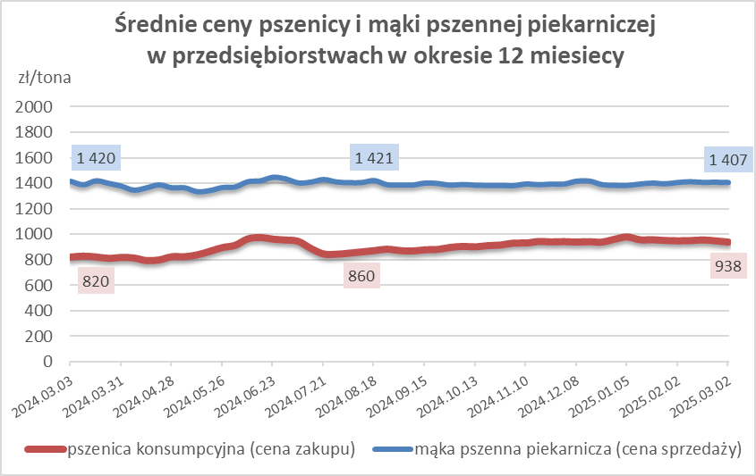
wrocławska | 500 | 2,106 | 2,475 | -14.9 | 13.3 | 14.2 | 2,042 | 2,126 | -4.0 | nld | nld | * | 1,802 | 1,808 | -0.4
poznańska | 500 | 2,268 | 2,565 | -11.6 | 5.2 | 2.8 | 2,282 | nld | * | 2,676 | 2,757 | -3.0 | 1,753 | nld | *
krupczatka | 450/500 | 2,272 | 2,109 | 7.7 | 1.3 | 0.7 | nld | nld | * | nld | -- | -- | nld | nld | *
luksusowa | 550 | 2,950 | 2,884 | 2.3 | 12.2 | 8.8 | 3,762 | 3,778 | -0.4 | nld | nld | * | 1,751 | 1,813 | -3.4
 | Ogółem | - | - | - | 100.0 | 100.0 | - | - | - | - | - | - | - | - | -
PSZENNA | 450 | 2,096 | 2,254 | -7.0 | 6.1 | 7.1 | 1842 | 1807 | 1.9 | 2302 | 2448 | -6.0 | 1751 | 1735 | 0.9
detaliczna | 500 | 2,343 | 2,540 | -7.8 | 3.4 | 2.6 | 2366 | 2501 | -5.4 | 2862 | 3060 | -6.5 | 1837 | 1878 | -2.2
(paczkowana 1kg) | 550 | 2,978 | 2,592 | 14.9 | 0.8 | 0.7 | 3762 | 3778 | -0.4 | nld | nld | * | 1755 | 1704 | 3.0
 | 650 | 1,525 | 1,485 | 2.7 | 0.3 | 1.1 | -- | -- | -- | 1531 | 1476 | 3.7 | nld | 1544 | *
 | Ogółem | - | - | - | 10.7 | 11.5 | -- | -- | -- | -- | -- | -- | -- | -- | --
PSZENNA | 450 | 1,615 | 1,659 | -2.7 | 1.7 | 1.6 | 1556 | 1584 | -1.7 | 1767 | 1726 | 2.4 | 1387 | 1576 | -12.0
piekarnicza | 500 | 1,519 | 1,522 | -0.2 | 11.0 | 10.4 | 1609 | 1606 | 0.2 | 1489 | 1485 | 0.3 | 1448 | 1458 | -0.7
(w workach) | 550 | 1,482 | 1,625 | -8.8 | 3.6 | 3.7 | 1575 | 1960 | -19.6 | 1479 | 1518 | -2.5 | 1400 | 1423 | -1.6
 | 650 | 1,438 | 1,413 | 1.7 | 1.8 | 1.9 | 1357 | 1381 | -1.8 | 1479 | 1453 | 1.8 | 1345 | 1306 | 3.0
 | 750 | 1,392 | 1,398 | -0.4 | 6.4 | 5.7 | 1394 | 1405 | -0.8 | 1452 | 1434 | 1.2 | 1322 | 1334 | -0.9
 | 850 | 1,568 | 1,491 | 5.2 | 0.2 | 0.2 | 1498 | nld | * | nld | -- | -- | nld | nld | *
 | Ogółem | - | - | - | 24.7 | 23.5 | - | - | - | - | - | - | - | - | -
PSZENNA | 450 | 1,362 | 1,353 | 0.6 | 2.2 | 2.7 | nld | 1336 | * | 1365 | 1335 | 2.2 | nld | nld | *
piekarnicza | 500 | 1,378 | 1,372 | 0.4 | 12.4 | 11.2 | 1341 | 1332 | 0.7 | 1436 | 1442 | -0.4 | 1412 | 1368 | 3.2
(luzem) | 550 | 1,427 | 1,426 | 0.1 | 22.5 | 22.2 | 1322 | 1328 | -0.4 | 1443 | 1453 | -0.7 | 1439 | 1407 | 2.3
 | 650 | 1,349 | 1,333 | 1.2 | 8.3 | 9.8 | 1290 | 1289 | 0.1 | 1403 | 1369 | 2.5 | 1304 | 1295 | 0.6
 | 750 | 1,285 | 1,283 | 0.2 | 10.7 | 10.9 | 1283 | 1291 | -0.6 | 1289 | 1288 | 0.1 | 1280 | 1257 | 1.8
 | 850 | 1,242 | 1,229 | 1.0 | 0.7 | 0.5 | 1245 | nld | * | nld | nld | * | -- | -- | --
 | Ogółem | - | - | - | 56.7 | 57.2 | - | - | - | - | - | - | - | - | -
ŻYTNIA | 580 | 1,288 | 1,243 | 3.6 | 0.4 | 0.3 | 1226 | 1217 | 0.8 | 1340 | 1392 | -3.8 | 1345 | 1226 | 9.8
piekarnicza | 720 | 1,269 | 1,266 | 0.2 | 2.7 | 2.5 | 1297 | 1260 | 2.9 | 1290 | 1266 | 1.9 | 1227 | 1274 | -3.7
(w workach) | 2000 | 1,272 | 1,317 | -3.4 | 0.3 | 0.2 | 1264 | 1296 | -2.5 | nld | nld | * | 1295 | 1385 | -6.5
 | Ogółem | - | - | - | 3.3 | 3.0 | - | - | - | - | - | - | - | - | -
ŻYTNIA | 580 | nld | 1,115 | * | 0.0 | 0.1 | -- | nld | -- | nld | nld | * | -- | nld | --
piekarnicza | 720 | 1,067 | 1,075 | -0.8 | 4.4 | 4.5 | 1053 | 1056 | -0.3 | 1103 | 1130 | -2.4 | 1076 | 1097 | -1.9
(luzem) | 2000 | nld | 1,095 | * | 0.1 | 0.2 | nld | 1095 | * | -- | -- | -- | -- | -- | --
 | Ogółem | - | - | - | 4.5 | 4.8 | - | - | - | - | - | - | - | - | -
 |  |  |  | Ogółem | 100.0 | 100.0

MąkaZAK
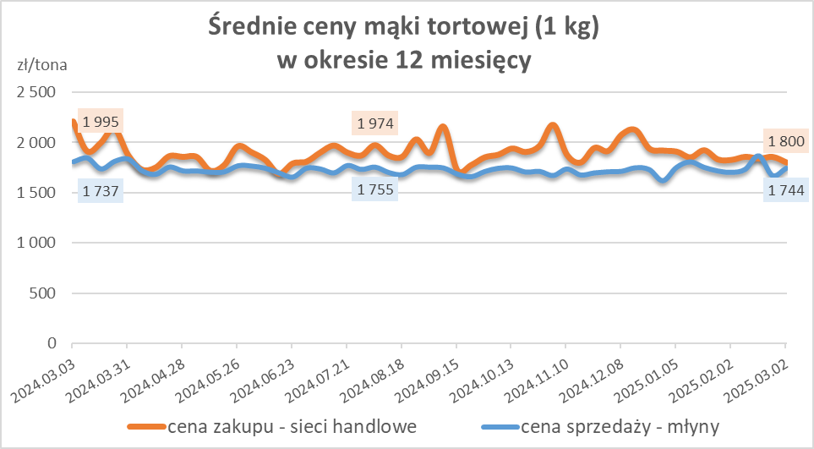
Średnie ceny zakupu mąki pszennej (ważniejszych rodzajów) płacone przez podmioty handlu detalicznego
w okresie: | 24.02 - 02.03.2025r.

Towar |  | POLSKA
 |  | Cena [zł/tona] |  | Zmiana
 |  | 2025-03-02 | 2025-02-23 | ceny [%]
PSZENNA detaliczna (1kg) wg rodzaju | Tortowa 450 | 1,800 | 1,856 | -3.0
 | Luksusowa 550 | 1,649 | 1,652 | -0.2
 | Wrocławska 500 | 1,859 | 2,423 | -23.3
zakup większych ilości w niższej cenie

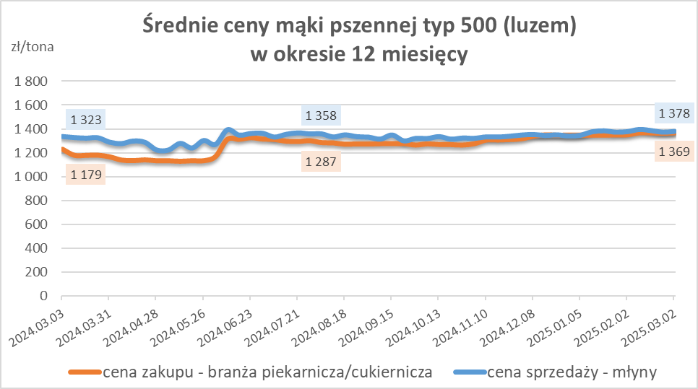
Średnie ceny zakupu mąki (ważniejszych rodzajów) płacone przez podmioty branży piekarsko-cukierniczej
w okresie: | 24.02 - 02.03.2025r.

Towar | Typ | POLSKA
 |  | Cena [zł/tona] |  | Zmiana
 |  | 2025-03-02 | 2025-02-23 | ceny [%]
Pszenna luzem | 500 | 1,369 | 1,366 | 0.3
 | 750 | 1,250 | 1,263 | -1.0
Żytnia luzem | 720 | 1,053 | 1,038 | 1.4
Pszenna w workach | 500 | 1,665 | 1,526 | 9.1
 | 750 | nld | nld | *
Żytnia w workach | 720 | 1,244 | 1,155 | 7.7

HZ wykresy
